Hoja1
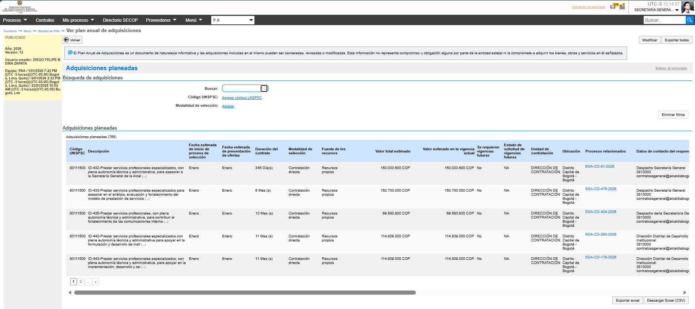
22 07 2026 Versión 12 PAA 2026

